Sheet1
https://www.youtube.com/watch?v=ADq1fiMC0UY

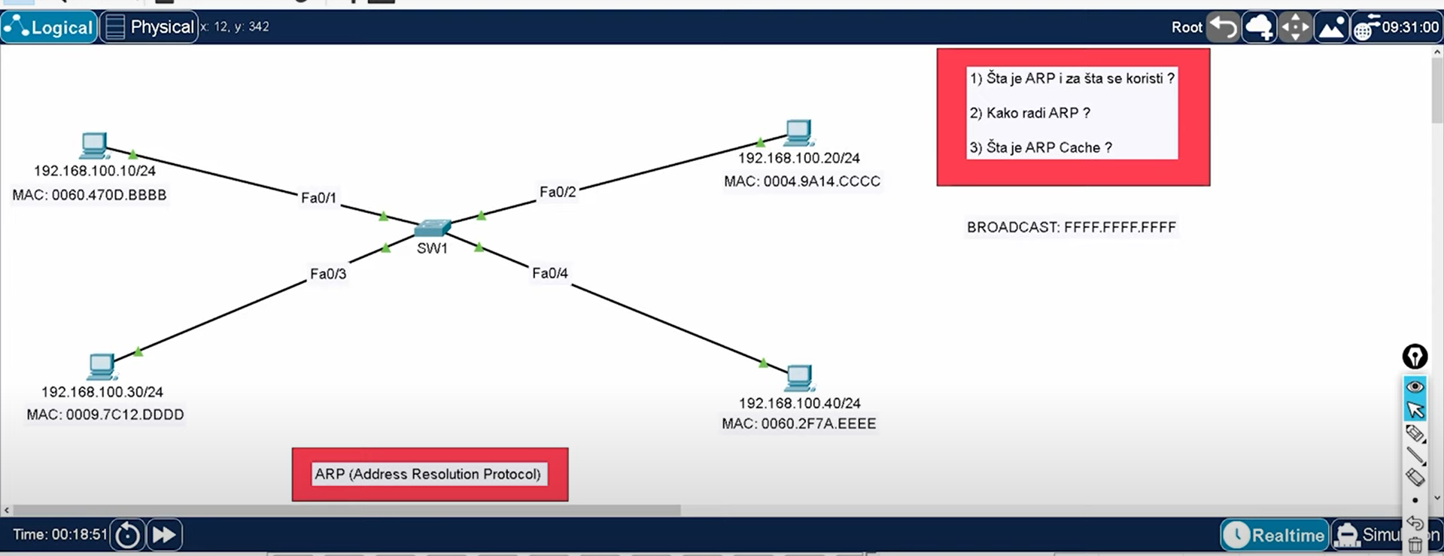
 |  |  |  |  | ARP( Address Resolution Protocol) je mrežni protokol koji se koristi da bi se saznala
 |  |  |  |  | MAC Address uređaja iz IPv4 Address uređaja.
 |  |  |  |  | Koristi se kada jedan uređaj želi da ostvari komunikaciju sa drugim uređajem na LOKALNOJ mreži!
 |  |  |  |  | Uređaj koji želi komunicirati sa drugim uređajem šalje ARP request i svi uređaji na
 |  |  |  |  | lokalnoj mreži vide taj request ali samo uređaj koji ima pravu IPv4 Address odgovara sa
 |  |  |  |  | ARP repply.

 |  |  |  |  | Jedan HINT: Šalje se na sve uređaje...odma pomisli na Broadcast Address same mreže..

Primjer gdje jedan PC(Left) želi da komunicira sa drugim PC(right)..
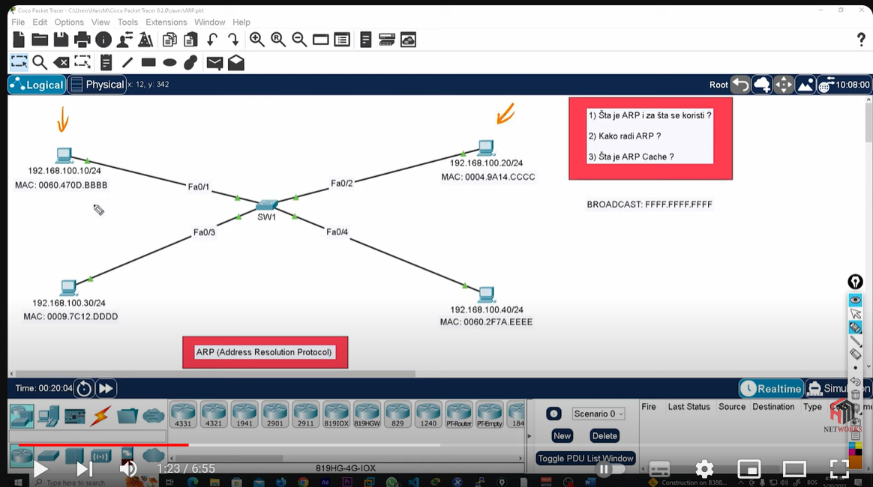
 |  |  |  |  | On ne zna MAC adresu tog uređaja ali zna samo njegovu IPv4 adresu..
 |  |  |  |  | Pa kako onda uspostavlja komunikaciju? -Ping!

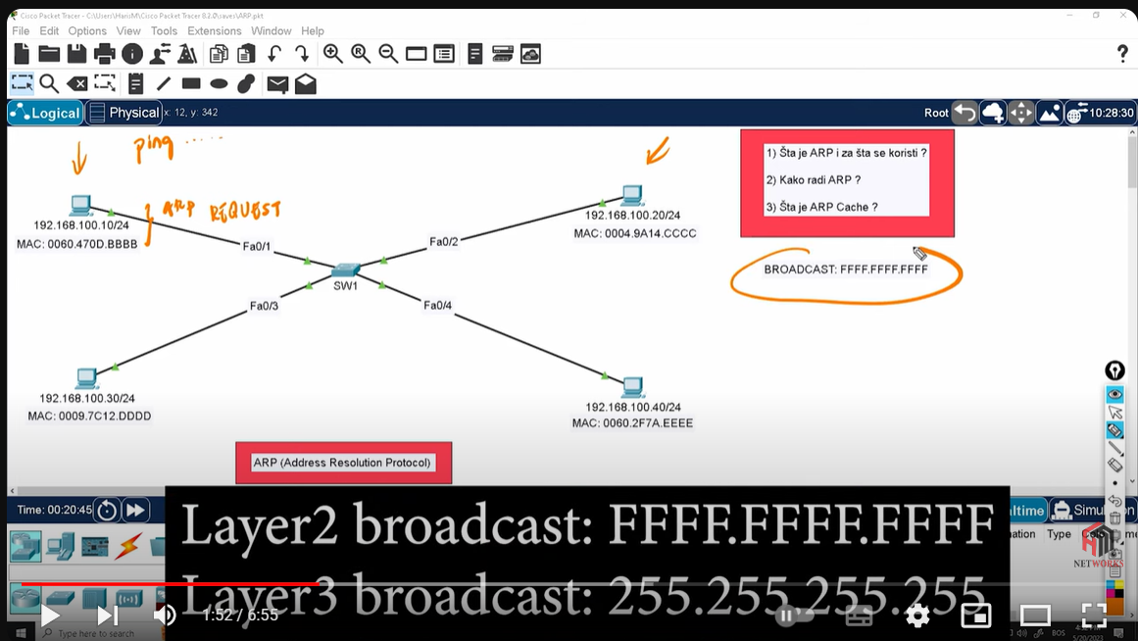
 |  |  |  |  | Sa slike vidimo kako uređaj šalje ARP request .
 |  |  |  |  | Znamo šta se dešava kada poruka dođe do Switch-a!!
 |  |  |  |  | Switch je prosljeđuje dalje na sve uređaje osim pošiljaoca..

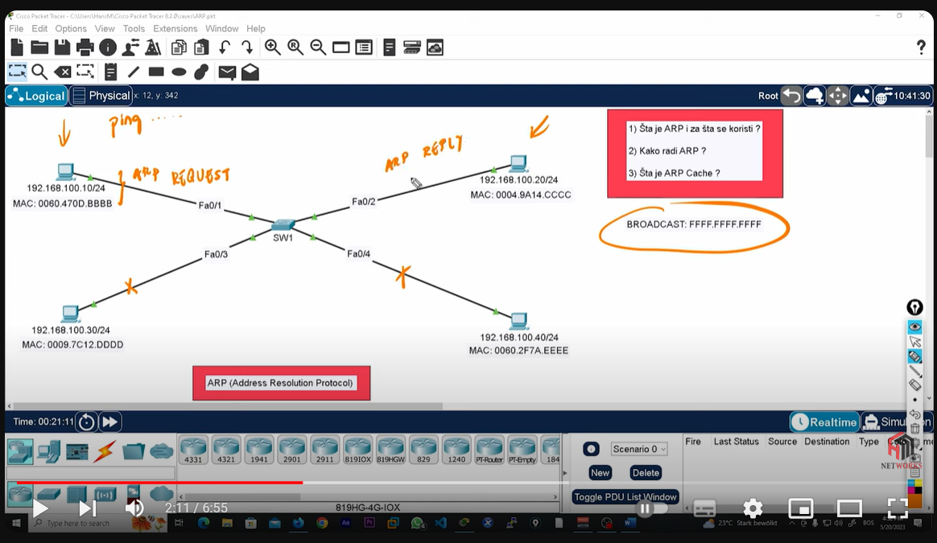
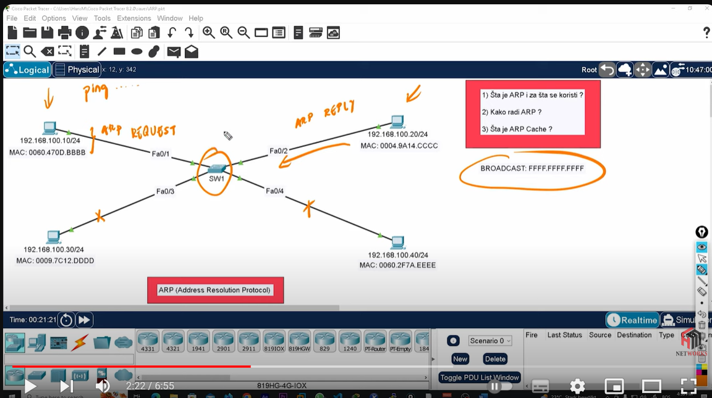

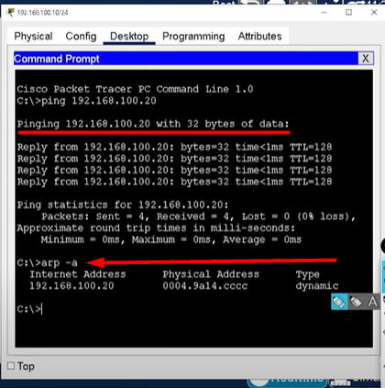

 | Primjeti da je | Physical Address <=> | MAC Address | i da je uređaj tu adresu naučio Dinamički!!!
 | Ono što je važno zapamtiti jeste:
 | arp -a sadržaj zadržava 4h
 | MAC Address table -zadržava se 5min

